Sheet1
华北电力大学第十五届大学生电子设计竞赛华北电力大学选拔赛报名表
序号 | 队名 | 成员 | 姓名 | 姓别 | 学号 | 所在学院 | 专业班级 | 联系电话 | 个人能力定位（硬件电路、软件编程、理论分析） | 指导教师

1 |  | 队长 | 张三 | 男 | xxxx | 电气与电子工程学院 | 电气1234 | xxx | 理论分析 | 电赛指导团队
 |  | 队员 |  |  |  |  |  |  | 硬件电路
 |  | 队员 |  |  |  |  |  |  | 软件编程
2 |  | 队长
 |  | 队员
 |  | 队员
3 |  | 队长
 |  | 队员
 |  | 队员

注意事项：
1.指导教师默认为团队老师，由实验中心统一安排。
2.将该报名表重命名为“队长姓名+参赛队名”以附件形式发送至：mos_lab_ncepu@163.com
3.邮件请以“电赛报名”为主题，发送成功会收到自动回复
4.报名截止时间：2022年9月18日20:00


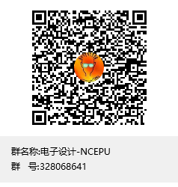
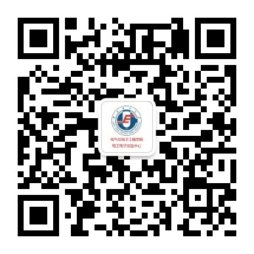

 |  | MOS实验室 |  |  | 电赛交流QQ群：328068641 |  |  | 华电电工电子实践创新微信公众号

